Cover
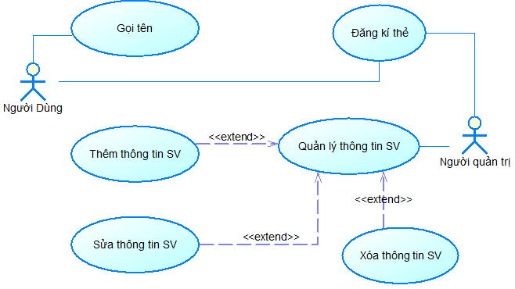
Project Name |  |  | Module/Sub System |  |  |  |  | Created PIC | Created Date | Approved Date
 |  |  | Tìm hiểu RFID |  |  |  |  | Trần Lý Văn | 30/01/2017 | 02/02/2017

1. Module/Sub System overview

 | Trang web thực hiện đăng kí mã số của thẻ RFID vào thông tin trong danh sách theo thứ tự sau đó thực hiện gọi tên của người đó nếu thẻ đã được đăng kí.

2. Definitions, Acronyms, and Abbreviations

3. Activity diagram

 | Sơ đồ hoạt động:
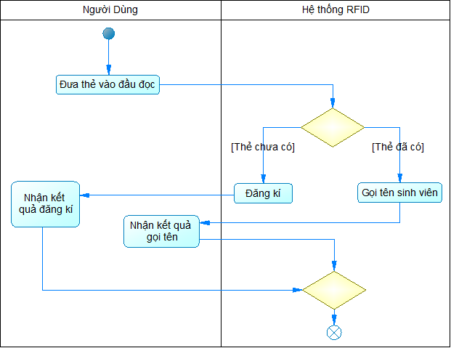

4. UC diagram

 | No | UseCase ID |  | Use Case Name | Description
 | 1 | UC_001 |  | Đăng kí thẻ | Đăng ký thông tin thẻ với thông tin sinh viên theo thứ tự quét thẻ
 | 2 | UC_002 |  | Đọc tên | Đọc tên sinh viên theo mã thẻ đã đăng kí
 | 3 | UC_003 |  | Quản lý thông tin sinh viên | Thêm sửa xóa thông tin
 | 4 | UC_004 |  | Thêm thông tin | Thêm thông tin sinh viên
 | 5 | UC_005 |  | Sửa thông tin | Sửa thông tin sinh viên
 | 6 | UC_006 |  | Xóa thông tin | Xóa thông tin sinh viên
 | 7
 | 8
 |  |  |  |  |  | nSecurity matrix

 |  |  |  |  |  | UC | Người dùng | Người quản trị
 |  |  |  |  |  | Đăng kí thẻ | x | x
 |  |  |  |  |  | Đọc tên | x
 |  |  |  |  |  | Quản lý thông tin sinh viên |  | x
 |  |  |  |  |  | Thêm thông tin |  | x
 |  |  |  |  |  | Sửa thông tin |  | x
 |  |  |  |  |  | Xóa thông tin |  | x

